Présentation générale
Contexte :
On cherche à déterminer si le core-training a un effet significatif sur la vitesse d'accélération en courbe .
Pour cela 2 groupes ont été constitués : CTRL et CORE.
Le temps lors d'une accélération en courbe a été mesurée avant et après 8 semaines de core-training
=> répondre à la question : le Core-training a-t-il eu un effet significatif sur la vitesse en courbe ?
1

 | Right Curved Sprint sur 17,5m (s) |  |  |  |  |  | Left Curved Sprint sur 17,5m (s)
Démarche :
On cherche à comparer la différence avant-après entre les 2 groupes (CORE vs CRTL).
Pour cela, la différence des valeurs avant-après pour chaque joueur a été calculée.
Nous obtenons des valeurs négatives (gain de temps) et des valeurs positives (perte de temps).
Ce sont des valeurs quantitatives continues.
Ainsi nous devons réaliser un test de normalité afin de savoir si nous devons faire un test paramétrique ou non.
Note : A partir d'ici, vous pouvez rendre sur les autres feuilles afin de visualiser les démarches personnelles selon le côté du test effectué => données différentes
2
 | CORE |  |  | CRTL |  |  | CORE |  |  | CRTL
 | Avant | Après | ▲ | Avant | Après | ▲ | Avant | Après | ▲ | Avant | Après | ▲
1 | 2.682 | 2.569 | -0.113 | 2.565 | 2.585 | 0.020 | 2.649 | 2.601 | -0.048 | 2.629 | 2.595 | -0.034
2 | 2.767 | 2.594 | -0.173 | 2.721 | 2.657 | -0.064 | 2.738 | 2.714 | -0.024 | 2.702 | 2.664 | -0.038
3 | 2.882 | 2.773 | -0.109 | 2.918 | 2.838 | -0.080 | 2.795 | 2.739 | -0.056 | 2.799 | 2.728 | -0.071
4 | 2.574 | 2.496 | -0.078 | 2.564 | 2.613 | 0.049 | 2.601 | 2.573 | -0.028 | 2.604 | 2.594 | -0.010
5 | 2.907 | 2.795 | -0.112 | 2.581 | 2.605 | 0.024 | 2.929 | 2.867 | -0.062 | 2.643 | 2.638 | -0.005
6 | 2.697 | 2.599 | -0.098 | 2.723 | 2.776 | 0.053 | 2.627 | 2.656 | 0.029 | 2.718 | 2.659 | -0.059
7 | 2.636 | 2.597 | -0.039 | 2.834 | 2.788 | -0.046 | 2.578 | 2.573 | -0.005 | 2.732 | 2.702 | -0.030
8 | 2.619 | 2.654 | 0.035 | 2.782 | 2.691 | -0.091 | 2.722 | 2.684 | -0.038 | 2.780 | 2.812 | 0.032
9 | 2.697 | 2.541 | -0.156 | 2.902 | 2.843 | -0.059 | 2.804 | 2.598 | -0.206 | 2.883 | 2.841 | -0.042
10 | 2.874 | 2.793 | -0.081 | 2.790 | 2.894 | 0.104 | 2.935 | 2.780 | -0.155 | 2.694 | 2.671 | -0.023
11 | 2.504 | 2.528 | 0.024 | 2.502 | 2.557 | 0.055 | 2.531 | 2.522 | -0.009 | 2.488 | 2.501 | 0.013
Moyenne | 2.713 | 2.631 | -0.082 | 2.717 | 2.713 | -0.003 | 2.719 | 2.664 | -0.055 | 2.697 | 2.673 | -0.024
Ecart-type | 0.132 | 0.109 | 0.066 | 0.145 | 0.119 | 0.067 | 0.137 | 0.104 | 0.068 | 0.107 | 0.097 | 0.030
Kurtosis |  |  | -0.108 |  |  | -1.525 |  |  | 1.636 |  |  | -0.117
Skewness |  |  | 0.682 |  |  | 0.071 |  |  | -1.390 |  |  | 0.383

Right Curved Sprint
On cherche à déterminer si le core-training a un effet significatif sur la vitesse d'accélération en courbe .
Pour cela 2 groupes ont été constitués : CTRL et CORE.
Le temps lors d'une accélération en courbe a été mesurée avant et après 8 semaines de core-training
=> répondre à la question : le Core-training a-t-il eu un effet significatif sur la vitesse en courbe ?
1
Démarche :
Avant de comparer les variations de performance entre les groupes, la normalité des distributions des différences individuelles (Δ = Après − Avant) doit être vérifiée dans chacun des groupes à l’aide du test de Shapiro–Wilk. Cette étape permet de déterminer l’utilisation d’un test paramétrique ou non paramétrique pour la comparaison intergroupes.
Core : p = 0,311 > 0,05 & CRTL : p = 0,244 > 0,05
Comme p > 0,05, on ne rejette pas la normalité donc :
Les deux distributions sont compatibles avec une distribution normale.
Les 2 séries sont non-appariées, ainsi un test t de Student pour échantillons indépendants sera utilisé afin de comparer les deux groupes.
Un test d'homogénéité des variances est réalisé afin d'orienter le t test.
En l'occurence, p = 0,505 et est donc > 0,05. Ainsi, on ne rejette pas l'égalité des variances.
Nous pouvons donc réaliser un T test à variance égale.
Le test t de Student pour échantillons indépendants a révélé une différence significative des variations de performance entre le groupe CORE et le groupe CTRL : t(20) = −2.79 et p = 0.011 (< 0,05). La taille d’effet est importante : d = −1.19 avec un IC95% de [−2.15 ; −0.186], ce qui suggère un effet marqué du core-training sur la performance en sprint curviligne, notamment ici sur le test vers la droite.
2
Moyenne et écart-type des variations de temps de sprint entre les groupes Core et Crtl

*

Right Curved Sprint sur 17,5m (s)
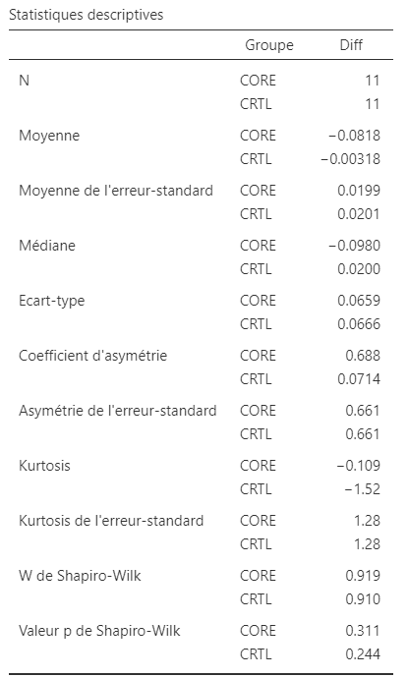
NOM | Groupe | Pré | Post | Diff Sprint | %
A | CORE | 2.682 | 2.569 | -0.113 | -11.29
B | CORE | 2.767 | 2.594 | -0.173 | -17.34
C | CORE | 2.882 | 2.773 | -0.109 | -10.90
D | CORE | 2.574 | 2.496 | -0.078 | -7.80
E | CORE | 2.907 | 2.795 | -0.112 | -11.20
F | CORE | 2.697 | 2.599 | -0.098 | -9.75
G | CORE | 2.636 | 2.597 | -0.039 | -3.90
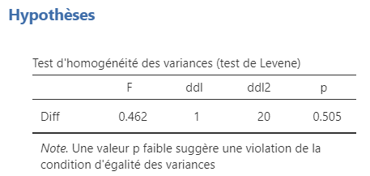
H | CORE | 2.619 | 2.654 | 0.035 | 3.50
Valeurs individuelles et moyenne des variations de temps de sprint dans les groupes Core et Crtl
I | CORE | 2.697 | 2.541 | -0.156 | -15.60
J | CORE | 2.874 | 2.793 | -0.081 | -8.10
*
K | CORE | 2.504 | 2.528 | 0.024 | 2.40
L | CRTL | 2.565 | 2.585 | 0.020 | 2.00
M | CRTL | 2.721 | 2.657 | -0.064 | -6.40
N | CRTL | 2.918 | 2.838 | -0.080 | -8.00
O | CRTL | 2.564 | 2.613 | 0.049 | 4.90
P | CRTL | 2.581 | 2.605 | 0.024 | 2.40
Q | CRTL | 2.723 | 2.776 | 0.053 | 5.30
R | CRTL | 2.834 | 2.788 | -0.046 | -4.60
S | CRTL | 2.782 | 2.691 | -0.091 | -9.10
T | CRTL | 2.902 | 2.843 | -0.059 | -5.90
U | CRTL | 2.790 | 2.894 | 0.104 | 10.40
V | CRTL | 2.502 | 2.557 | 0.055 | 5.50

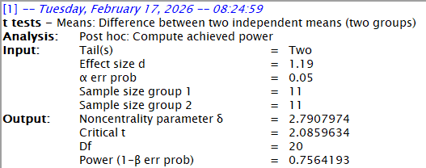
 | CORE |  |  |  |  |  | CRTL
 | Avant | Après | ▲ | % |  |  | Avant | Après | ▲ | %
Moyenne | 2.713 | 2.631 | -0.082 | -8.180 |  | Moyenne | 2.717 | 2.713 | -0.003 | -0.318
Ecart-type | 0.132 | 0.109 | 0.066 | 6.591 |  | Ecart-type | 0.145 | 0.119 | 0.067 | 6.655

 |  | SWC |  |  |  |  |  | SWC
 |  | -16.114829733 |  |  | Voir si démarche SWC est bonne |  |  | -418.3171729

 |  |  |  |  |  |  |  |  |  |  |  | ▲ Core | ▲ CRTL
 |  |  |  |  |  |  |  |  |  |  | Moyenne | -0.082 | -0.003
 |  |  |  |  |  |  |  |  |  |  | Ecart-type | -0.066 | -0.067

 |  |  |  |  |  |  |  |  |  |  |  |  |  | NOM | Groupe | X | Diff Sprint | X | Moyenne
 |  |  |  |  |  |  |  |  |  |  |  |  |  | A | CORE | 1.1206717002 | -0.113 | 1 | -0.082
 |  |  |  |  |  |  |  |  |  |  |  |  |  | B | CORE | 1.0104020733 | -0.173 | 2 | -0.003
 |  |  |  |  |  |  |  |  |  |  |  |  |  | C | CORE | 1.0180231392 | -0.109
 |  |  |  |  |  |  |  |  |  |  |  |  |  | D | CORE | 1.1094570996 | -0.078
 |  |  |  |  |  |  |  |  |  |  |  |  |  | E | CORE | 1.0394426584 | -0.112
 |  |  |  |  |  |  |  |  |  |  |  |  |  | F | CORE | 0.97966863861 | -0.098
 |  |  |  |  |  |  |  |  |  |  |  |  |  | G | CORE | 1.130421162 | -0.039
 |  |  |  |  |  |  |  |  |  |  |  |  |  | H | CORE | 0.87630030153 | 0.035
 |  |  |  |  |  |  |  |  |  |  |  |  |  | I | CORE | 1.0900049642 | -0.156
 |  |  |  |  |  |  |  |  |  |  |  |  |  | J | CORE | 0.99627342206 | -0.081
 |  |  |  |  |  |  |  |  |  |  |  |  |  | K | CORE | 1.0603943805 | 0.024
 |  |  |  |  |  |  |  |  |  |  |  |  |  | L | CRTL | 1.9952019194 | 0.020
 |  |  |  |  |  |  |  |  |  |  |  |  |  | M | CRTL | 2.0658595105 | -0.064
 |  |  |  |  |  |  |  |  |  |  |  |  |  | N | CRTL | 2.0119149633 | -0.080
 |  |  |  |  |  |  |  |  |  |  |  |  |  | O | CRTL | 1.9851088487 | 0.049
 |  |  |  |  |  |  |  |  |  |  |  |  |  | P | CRTL | 1.9443592233 | 0.024
 |  |  |  |  |  |  |  |  |  |  |  |  |  | Q | CRTL | 1.8766922336 | 0.053
 |  |  |  |  |  |  |  |  |  |  |  |  |  | R | CRTL | 2.0597844932 | -0.046
 |  |  |  |  |  |  |  |  |  |  |  |  |  | S | CRTL | 1.9520553983 | -0.091
 |  |  |  |  |  |  |  |  |  |  |  |  |  | T | CRTL | 2.1131717098 | -0.059
 |  |  |  |  |  |  |  |  |  |  |  |  |  | U | CRTL | 1.9236655903 | 0.104
 |  |  |  |  |  |  |  |  |  |  |  |  |  | V | CRTL | 1.9946205274 | 0.055

Left Curved Sprint
On cherche à déterminer si le core-training a un effet significatif sur la vitesse d'accélération en courbe .
Pour cela 2 groupes ont été constitués : CTRL et CORE.
Le temps lors d'une accélération en courbe a été mesurée avant et après 8 semaines de core-training
=> répondre à la question : le Core-training a-t-il eu un effet significatif sur la vitesse en courbe ?
1
Démarche :
Même démarche avec le test de Shapiro-Wilk :
Core : p = 0,047 < 0,05 & CRTL : p = 0,965 > 0,05
Pour le groupe Core, la normalité est rejetée (p-value < 0,05), la distribution est considérée comme anormale,
Tandis que pour le groupe CRTL, la normalité n'est pas rejetée (p-value > 0,05). La distribution est vue comme normale.
Comme l'une des deux distributions n'est pas compatible avec une distribution normale, nous devons réaliser un test non-paramétrique.
Les 2 séries sont non-appariées, ainsi un test U de Mann-Whitney sera utilisé afin de comparer les deux groupes.
Le test U de Mann-Withney pour échantillons indépendants a révélé une différence non-significative des variations de performance entre le groupe CORE et le groupe CTRL : U = 47 et p = 0.393 (> 0,05). La taille d’effet est faible = 0,223 ce qui suggère une tendance d'effet du core-training sur la performance en sprint curviligne sur le test vers la droite. Mais cela n'est pas statistiquement significatif pour l'affirmer.
2

Left Curved Sprint sur 17,5m (s)
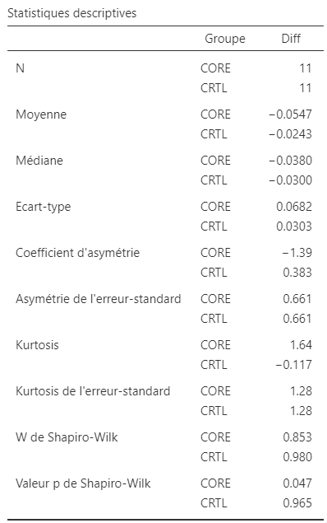
NOM | Groupe | Pré | Post | Diff Sprint | %
A | CORE | 2.649 | 2.601 | -0.048 | -4.80
B | CORE | 2.738 | 2.714 | -0.024 | -2.40
C | CORE | 2.795 | 2.739 | -0.056 | -5.60
D | CORE | 2.601 | 2.573 | -0.028 | -2.80
E | CORE | 2.929 | 2.867 | -0.062 | -6.20
F | CORE | 2.627 | 2.656 | 0.029 | 2.90
G | CORE | 2.578 | 2.573 | -0.005 | -0.50
H | CORE | 2.722 | 2.684 | -0.038 | -3.80
I | CORE | 2.804 | 2.598 | -0.206 | -20.60
J | CORE | 2.935 | 2.780 | -0.155 | -15.50
K | CORE | 2.531 | 2.522 | -0.009 | -0.90
Moyenne et écart-type des variations de temps de sprint entre les groupes Core et Crtl
Valeurs individuelles et moyenne des variations de temps de sprint dans les groupes Core et Crtl
L | CRTL | 2.629 | 2.595 | -0.034 | -3.40
M | CRTL | 2.702 | 2.664 | -0.038 | -3.80
N | CRTL | 2.799 | 2.728 | -0.071 | -7.10
▲ Core
O | CRTL | 2.604 | 2.594 | -0.010 | -1.00
P | CRTL | 2.643 | 2.638 | -0.005 | -0.50
Q | CRTL | 2.718 | 2.659 | -0.059 | -5.90
R | CRTL | 2.732 | 2.702 | -0.030 | -3.00
S | CRTL | 2.780 | 2.812 | 0.032 | 3.20
T | CRTL | 2.883 | 2.841 | -0.042 | -4.20
U | CRTL | 2.694 | 2.671 | -0.023 | -2.30
V | CRTL | 2.488 | 2.501 | 0.013 | 1.30

 | CORE |  |  |  |  |  | CRTL
 | Avant | Après | ▲ | % |  |  | Avant | Après | ▲ | %
Moyenne | 2.719 | 2.664 | -0.055 | -5.473 |  | Moyenne | 2.697 | 2.673 | -0.024 | -2.427
Ecart-type | 0.137 | 0.104 | 0.068 | 6.823 |  | Ecart-type | 0.107 | 0.097 | 0.030 | 3.025

 |  |  |  |  |  |  |  |  |  |  |  |  |  | NOM | Groupe | X | Diff Sprint | X | Moyenne
 |  |  |  |  |  |  |  |  |  |  |  | ▲ Core | ▲ CRTL | A | CORE | 1.038453856 | -0.048 | 1 | -0.055
 |  |  |  |  |  |  |  |  |  |  | Moyenne | -0.055 | -0.024 | B | CORE | 1.1192712646 | -0.024 | 2 | -0.024
 |  |  |  |  |  |  |  |  |  |  | Ecart-type | 0.068 | 0.03 | C | CORE | 1.1295058582 | -0.056
 |  |  |  |  |  |  |  |  |  |  |  |  |  | D | CORE | 0.87856110293 | -0.028
 |  |  |  |  |  |  |  |  |  |  |  |  |  | E | CORE | 1.1325351181 | -0.062
 |  |  |  |  |  |  |  |  |  |  |  |  |  | F | CORE | 1.1259952733 | 0.029
 |  |  |  |  |  |  |  |  |  |  |  |  |  | G | CORE | 0.98217542665 | -0.005
 |  |  |  |  |  |  |  |  |  |  |  |  |  | H | CORE | 0.99557873633 | -0.038
 |  |  |  |  |  |  |  |  |  |  |  |  |  | I | CORE | 0.94603584318 | -0.206
 |  |  |  |  |  |  |  |  |  |  |  |  |  | J | CORE | 1.0398363756 | -0.155
 |  |  |  |  |  |  |  |  |  |  |  |  |  | K | CORE | 1.1453871509 | -0.009
 |  |  |  |  |  |  |  |  |  |  |  |  |  | L | CRTL | 1.9748291106 | -0.034
 |  |  |  |  |  |  |  |  |  |  |  |  |  | M | CRTL | 2.1066168448 | -0.038
 |  |  |  |  |  |  |  |  |  |  |  |  |  | N | CRTL | 1.9980057377 | -0.071
 |  |  |  |  |  |  |  |  |  |  |  |  |  | O | CRTL | 2.034831093 | -0.010
 |  |  |  |  |  |  |  |  |  |  |  |  |  | P | CRTL | 1.940033696 | -0.005
 |  |  |  |  |  |  |  |  |  |  |  |  |  | Q | CRTL | 2.1118816994 | -0.059
 |  |  |  |  |  |  |  |  |  |  |  |  |  | R | CRTL | 1.8544064407 | -0.030
 |  |  |  |  |  |  |  |  |  |  |  |  |  | S | CRTL | 2.0559606323 | 0.032
 |  |  |  |  |  |  |  |  |  |  |  |  |  | T | CRTL | 1.9511293453 | -0.042
 |  |  |  |  |  |  |  |  |  |  |  |  |  | U | CRTL | 2.0853418974 | -0.023
 |  |  |  |  |  |  |  |  |  |  |  |  |  | V | CRTL | 2.1387832527 | 0.013

Conclusion générale
On cherche à déterminer si le core-training a un effet significatif sur la vitesse d'accélération en courbe .
Pour cela 2 groupes ont été constitués : CTRL et CORE.
Le temps lors d'une accélération en courbe a été mesurée avant et après 8 semaines de core-training
=> répondre à la question : le Core-training a-t-il eu un effet significatif sur la vitesse en courbe ?

Conclusion :
L’analyse des variations de performance montre un effet significatif du programme de core-training sur le sprint en courbe droite, avec une amélioration significativement plus importante dans le groupe CORE comparativement au groupe CTRL. La taille d’effet observée est importante, suggérant un impact notable de l’intervention sur cette condition.
En revanche, aucune différence significative n’a été observée pour le sprint en courbe gauche.
Bien qu’une tendance à l’amélioration soit présente dans le groupe CORE, la variabilité interindividuelle plus importante et l’ampleur modérée de l’effet n’ont pas permis d’atteindre le seuil de significativité statistique.
Comme les valeurs étudiées ne sont que réelles pour les valeurs pré-expérimentales et inventées pour les post. Nous ne pouvons pas faire de conclusion réelle sur l'impact du protocole.
Mais cela a permis d'avoir les deux cas possibles, notamment avec des distributions à la fois normales et anormale, permettant d'utiliser deux tests différents.
Mais aussi d'avoir des résultats différents.

